Sheet1
宁波财经学院本部校区婴幼儿服务中心家具采购询价表
采购编号：NBCJHQ-20201002
公司（店）：
请贵公司对下表的内容给予报价，并请于 2020 年 10 月 22 日 15 点前将所报价格及相关承诺资料传真到songyixuan8876@dingtalk.com ，逾期不回复者，属自动弃权。

 |  |  |  | 2020-10-20
序号 | 品名 | 产品图片 | 规格 | 材质说明 | 颜色 | 数量 | 单位 | 单价 | 总价
1 | 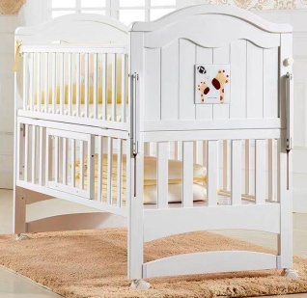 婴儿床 |  | 内径1040*580 | 床架采用进口橡木。 油漆：台湾“大宝”PU底漆，光泽丰满，附着力强，PE面漆，耐腐蚀性，耐水耐磨，引用意大利先进油漆工艺“五底三面”，光泽均匀，硬度高达3H，抗刮性强，不褪色，绿色环保； 五金配件：DTC五金配件。脚轮采用杜邦品牌坚固耐用有刹车功能，上侧板活动打开，高度和产妇床同高度，颜色为同室跟其他家具配套。 | 待定 | 2 | 张
2 | 尿布台 |  | 1200*600*760 | 基材：采用“露水河”牌E1级三聚氰胺饰面刨花板，经过防潮、防虫、防腐化学处理，抗硬度性能良好，具有耐磨、耐腐蚀、耐划痕、耐烫等特点； 封边：优质PVC条纹封边条，经热熔胶高温胶全自动封边，美观流畅、经久耐用。 五金：优质“DTC”品牌五金配件，表面无锈蚀痕迹、鼓泡、开裂、毛刺、露底。 | 待定 | 2 | 只
3 | 沙发椅 | 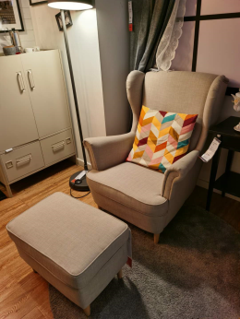 | 标准 带脚凳 | 框架实木框架；泡棉：采用高回弹塑胶泡面，密度不小于35KG/立方，做到软硬适中，回弹性能极强；面料：采用优质超纤皮；可收纳成单人沙发，也可打开做为单人陪护床使用。 | 待定 | 4 | 把
4 | 文件柜 |  | 850*390*1800 | 采用上海宝钢生产的0.7厚钢制产品经冲压、滚压或拉伸成型，产品经过环氧处理，表面经除油、去锈、磷化防腐、酸洗、高温塑化、等九道工序前处理，国际流行色亚光静电喷粉，刨光处理后，进行喷塑。质量要求达到无裂缝折痕，表面光滑平整,符合人体工学的设计原理，满足全方位的人体需求。 | 待定 | 1 | 只
5 | 储物柜 |  | 850*390*1800 | 采用上海宝钢生产的0.7厚钢制产品经冲压、滚压或拉伸成型，产品经过环氧处理，表面经除油、去锈、磷化防腐、酸洗、高温塑化、等九道工序前处理，国际流行色亚光静电喷粉，刨光处理后，进行喷塑。质量要求达到无裂缝折痕，表面光滑平整,符合人体工学的设计原理，满足全方位的人体需求。 | 待定 | 1 | 只
6 | 三人位沙发 |  | 三人位 | 框架实木框架；泡棉：采用高回弹塑胶泡面，密度不小于35KG/立方，做到软硬适中，回弹性能极强；面料：采用优质超纤皮。 | 待定 | 1 | 把
7 | 陪护椅 |  | 标准 | 混纺面料，优质钢架。 | 待定 | 20 | 把
合计：
备注： 该份报价预算为25000元， 如超预算则按无效报价处理。
说明： 1、本项目为交钥匙价。包括但不仅限于：设备、运输、劳务、管理、材料、成品保管、安装、调试、测试验收、维护、保险、利润、税金、保修服务及所有风险、责任等一切费用，并为一次性报价； 2、所供产品规格及质量应达到国家标准； 3、询价表需加盖公司公章； 4、付款方式：验收后付款。

 |  |  |  | 公司（店）全称：
 |  |  |  | 联系人：
 |  |  |  | 联系电话：

